CollectiveAccess
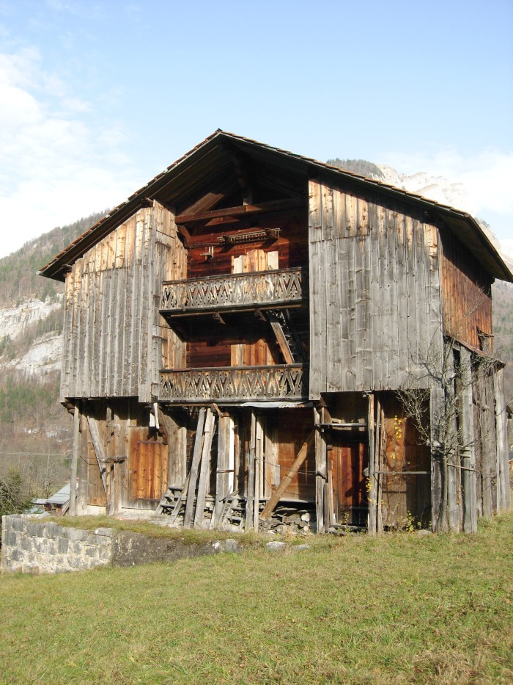
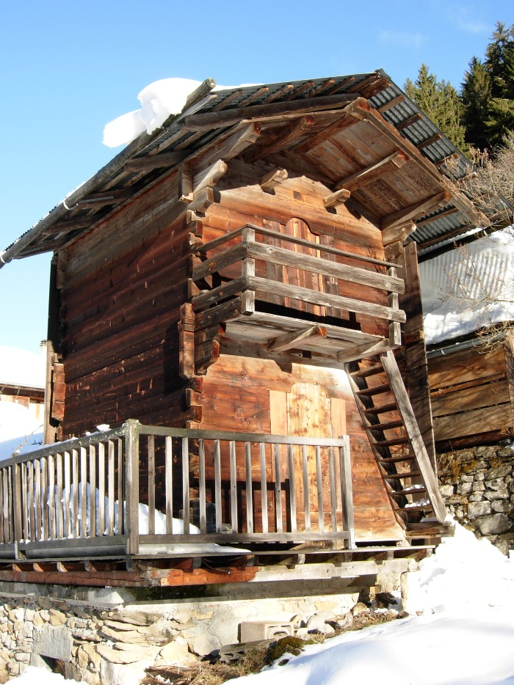
Image | Object | Description | Date
 | Grenier Hameau LE FAY (1-035) | Grenier a trois étages situé au Hameau LE FAY
 | Grenier (1-036) | Grenier a double étage
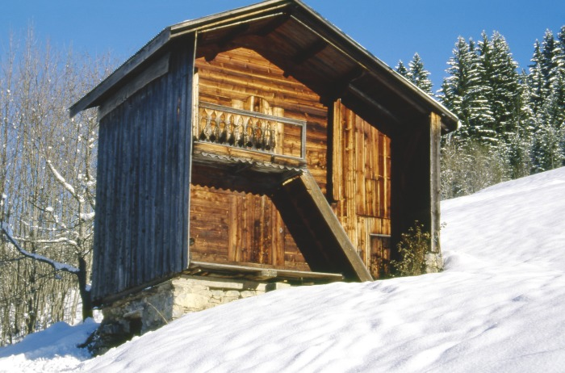 | Grenier Hameau de PASSY (1-037) | Grenier a double étage Hameau de PASSY
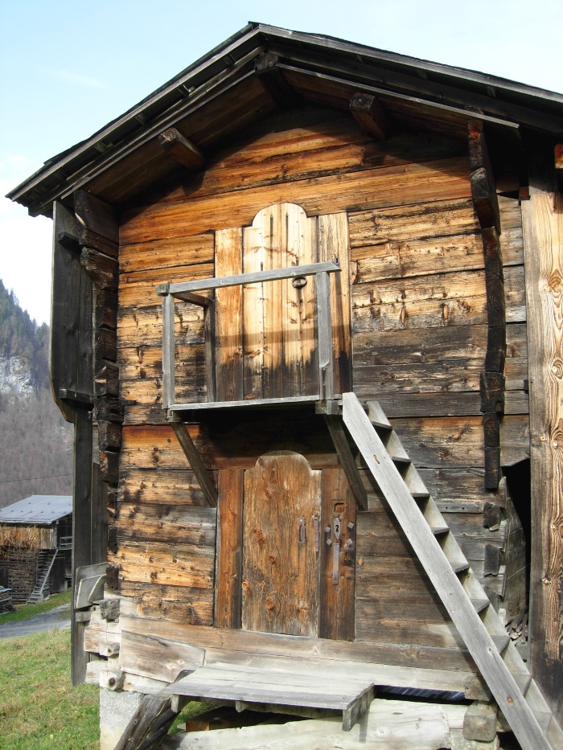
 | Greniers (1-038) | Grenier dit " MAZOT " sur la commune De Sixt- Fer- à- Cheval Photos Greniers , Porte de grenier et serrure
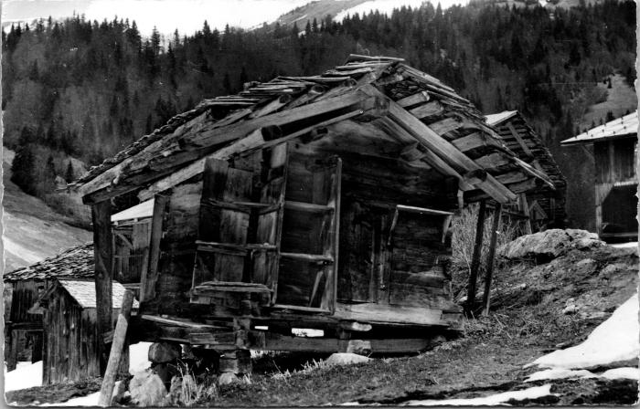 | Le vieux grenier des "Alamands" (2-4507) | Le vieux grenier des "Alamands"

